Hoja1
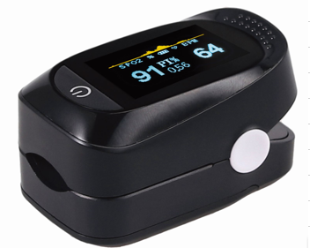
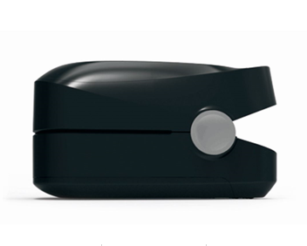
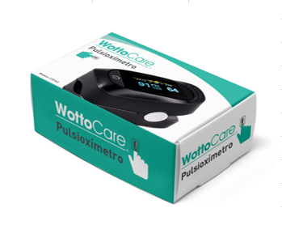
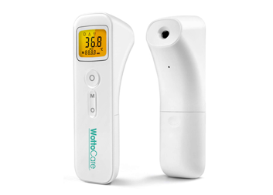
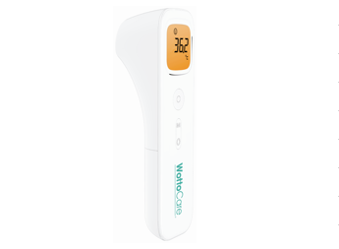

HOJA DE PEDIDO PRODUCTOS WOTTOCARE
CLIENTE |  | XXXXXX
DIRECCIÓN |  | XXXXX
POBLACIÓN |  | XXXXX | COD.POSTAL |  |  | XXXX
PROVINCIA |  | XXXXX | TELÉFONO |  |  | XXXX
NIF / CIF. |  | XXXXX | FECHA: |  |  | 2020-10-26
MAIL: |  | XXX@GMAIL.COM | NUM. PEDIDO |  |  | XXXX
NUMERO DE CUENTA WOTTOCARE ES 81 2038 5908 59 6000342243
CÓDIGO PRODUCTO | Productos Wottocare |  | Cantidad | PRECIO UNITARIO | TOTAL
107837 | Oxímetro Pulse Wottocare |  | 0 | 8.80 € | 0.00 € | Sin IVA
107845 | Termómetro Infrarrojo Care |  | 0 | 9.95 € | 0.00 € | Sin IVA
 |  |  |  | TOTAL: | 0.00 € | Sin IVA

Al terminar de completar esta hoja de pedido favor de guardar y enviar a comercial@wottocare.com recibirá un correo de confirmación de pedido.

